Dashboard
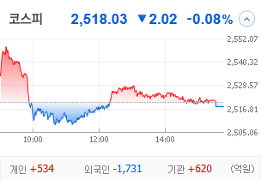
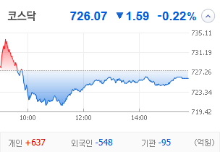
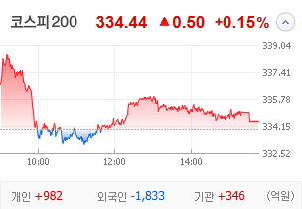
KOSPI | KOSDAQ | KOSPI 200 | 상승종목 |  |  |  |  |  |  |  | 종목별 투자정보
 |  |  | 번호 | 구분 | 종목번호 | 종목명 | 현재가 | 전일비 | 등락률 | URL | 종목명 | 티웨이홀딩스
 |  |  | 1 | KOSPI | 004870 | 티웨이홀딩스 | 1,017 | ▲ 234 | 30% | ▶ | 현재가 |  |  |  | 1,017
 |  |  | 2 |  | 006490 | 인스코비 | 1,531 | △ 146 | 11% | ▶ | 전일비 |  |  |  | ▲ 234
 |  |  | 3 |  | 011780 | 금호석유 | 109,700 | △ 9,700 | 10% | ▶ | 등락률 |  |  |  | 30%
 |  |  | 4 |  | 010620 | HD현대미포 | 141,800 | △ 12,500 | 10% | ▶ | 거래량 |  |  |  | 63,301,791
다우산업 | 나스닥 | S&P 500 | 5 |  | 091810 | 티웨이항공 | 3,360 | △ 295 | 10% | ▶ | 시가총액(억) |  |  |  | 1,143
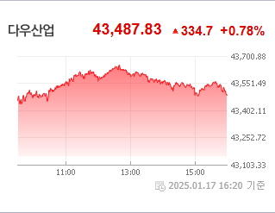
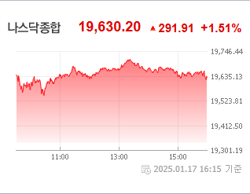
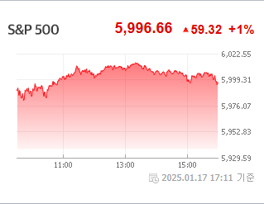
 |  |  | 6 |  | 000670 | 영풍 | 418,000 | △ 36,500 | 10% | ▶ | 영업이익(억) |  |  |  | -30
 |  |  | 7 |  | 133820 | 화인베스틸 | 1,142 | △ 88 | 8% | ▶ | 외국인비율(%) |  |  |  | 1.56
 |  |  | 8 |  | 070960 | 모나용평 | 3,415 | △ 260 | 8% | ▶ | PER(배) |  |  |  | -16.95
 |  |  | 9 |  | 000155 | 두산우 | 142,300 | △ 10,700 | 8% | ▶ | ROE(%) |  |  |  | 2.75
 |  |  | 10 |  | 007660 | 이수페타시스 | 30,050 | △ 2,100 | 8% | ▶ | PBR(배) |  |  |  | 0.69
USD환율 | JPY환율 | EUR환율 | 1 | KOSDAQ | 050090 | 비케이홀딩스 | 967 | ▲ 223 | 30% | ▶
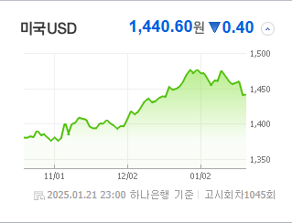
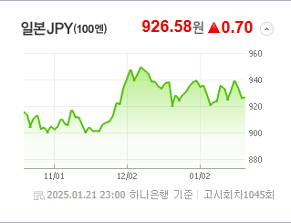
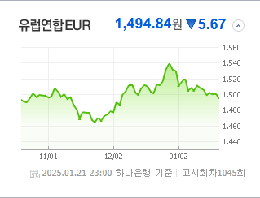
 |  |  | 2 |  | 332570 | 와이팜 | 4,170 | ▲ 960 | 30% | ▶ | 종목별 전자공시 |  |  | 오늘의 리포트
 |  |  | 3 |  | 286750 | 나노브릭 | 2,385 | △ 475 | 25% | ▶ | 파일명 |  | URL | 구분 | 개수
 |  |  | 4 |  | 098460 | 고영 | 14,580 | △ 2,360 | 19% | ▶ | 전환가액ㆍ신주인수권행사가액ㆍ교환가액의조정(안내공시) |  | ▶ | 시황정보 | 12
 |  |  | 5 |  | 096350 | 대창솔루션 | 373 | △ 57 | 18% | ▶ | 주주명부폐쇄기간또는기준일설정 |  | ▶ | 투자정보 | 13
 |  |  | 6 |  | 036000 | 예림당 | 2,600 | △ 375 | 17% | ▶ |  |  |  | 종목분석 | 30
WTI | 유가 | 금 | 7 |  | 228670 | 레이 | 7,550 | △ 1,040 | 16% | ▶ |  |  |  | 산업분석 | 12
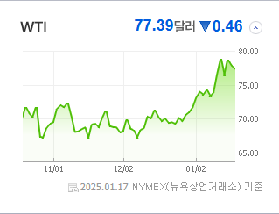
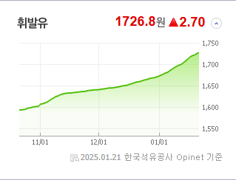
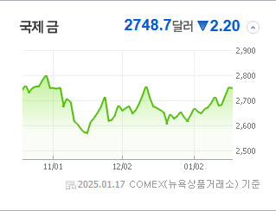
 |  |  | 8 |  | 108490 | 로보티즈 | 39,950 | △ 4,850 | 14% | ▶ |  |  |  | 경제분석 | 4
 |  |  | 9 |  | 452160 | 제이엔비 | 6,260 | △ 750 | 14% | ▶ |  |  |  | 경제전망리포트
 |  |  | 10 |  | 101930 | 인화정공 | 37,000 | △ 4,300 | 13% | ▶ |  |  |  | 2024년 11월 경제전망보고서(Indigo Book)_FFFFF.pdf

 | 전일대비
조선 | 4.01%
건강관리기술 | 3.63%
우주항공과국방 | 2.65%
전기유틸리티 | 2.41%
인터넷과카탈로그소매 | 2.11%
건강관리장비와용품 | 1.83%
항공화물운송과물류 | 1.77%
기계 | 1.77%
핸드셋 | 1.37%
생물공학 | 1.32%
담배 | 1.15%
반도체와반도체장비 | 1.09%
건강관리업체및서비스 | 1.08%
출판 | 1.02%
가정용기기와용품 | 1.01%
자동차부품 | 0.92%
전자장비와기기 | 0.79%
판매업체 | 0.74%
부동산 | 0.66%
기타금융 | 0.59%
은행 | 0.49%
식품과기본식료품소매 | 0.46%
해운사 | 0.45%
호텔,레스토랑,레저 | 0.40%
건설 | 0.35%
백화점과일반상점 | 0.33%
가스유틸리티 | 0.32%
업종별 시세 |  |  | 주요 뉴스 |  |  |  |  |  |  |  | 종목별 뉴스공시
 |  |  | 트럼프의 '그린 뉴딜' 폐기 선언과 전기차 의무화 정책 철회 발표로 2차전지 주가는 큰 폭으로 하락했으며, 코스피 및 코스닥은 변동성 장세를 보이며 전반적으로 하락 마감했습니다. 한편, 공모주 시장 개선을 위한 기관의 의무보유 확약 강화 및 상장폐지 대상 기업 증가로 시장의 주목을 받고 있습니다. |  |  |  |  |  |  |  | 제목 |  |  | URL | 종목명
 |  |  |  |  |  |  |  |  |  |  | 티웨이항공 1대·2대 주주간 경영권 분쟁…지분율 차이 3%P |  |  | ▶ | 티웨이홀딩스
 |  |  |  |  |  |  |  |  |  |  | 친환경 ‘바이오 납사’ 소재 타이어 개발 가속도 [K브랜드 리포트] |  |  | ▶ | 금호석유
 |  |  |  |  |  |  |  |  |  |  | 트럼프 2기 출범에 희비 교차... 조선株 신고가, 2차전지는 울상 |  |  | ▶ | HD현대미포
 |  |  | 출처 |  | 제목 |  |  |  |  | URL | 티웨이항공 1대·2대 주주간 경영권 분쟁…지분율 차이 3%P |  |  | ▶ | 티웨이항공
 |  |  | 매일경제 |  | “배터리주 완전히 방전됐다”…트럼프 전기차 의무화 폐기에 비명 |  |  |  |  | ▶ | 최윤범 '히든카드' 막혔다…고려아연 '운명의 날 D-2' 남은 카드는 |  |  | ▶ | 영풍
 |  |  | 이데일리 |  | [단독]코인원, 트럼프 코인 졸속 상장심사…금감원 조사 |  |  |  |  | ▶ | [이 시각 시황] SKC 앱솔릭스, 美 정부에 1억달러 추가 지원금 확... 동영상기사 |  |  | ▶ | 화인베스틸
 |  |  | 서울경제 |  | 가성비 커피도 꺾이나…매물 쌓이는 '빽컴메' |  |  |  |  | ▶ | "올 겨울엔 천년주목숲길 걸어볼까" 모나용평, 무장애 나눔길 추가 조.... |  |  | ▶ | 모나용평
 |  |  | 이코노미스트 |  | 트럼프 無 언급 ‘비트코인’, 취임식 직후 내림세 |  |  |  |  | ▶ | 유증 논란' 차바이오텍 정정신고서 새로 제출 |  |  | ▶ | 이수페타시스
 |  |  | 이데일리 |  | 공모주 대어' LG CNS, 청약 첫날 증거금 1조원 모아…"내일 눈치싸움 치열" |  |  |  |  | ▶ | [코스닥 마감]트럼프, ‘전기차 보조금 폐지’ 검토…2차전지株 급락 |  |  | ▶ | 비케이홀딩스
 |  |  | 파이낸셜뉴스 |  | 트럼프 한마디에 출렁… 수혜주 순환매 돌입 |  |  |  |  | ▶ | [코스닥 마감]트럼프, ‘전기차 보조금 폐지’ 검토…2차전지株 급락 |  |  | ▶ | 와이팜
 |  |  | 파이낸셜뉴스 |  | "악재란 악재 다 반영됐다"… 삼성전자 주가 반등 기대감 |  |  |  |  | ▶ | [한경유레카 특징주] 고영, 뇌수술용 의료로봇 美 FDA 승인 소식에 ... |  |  | ▶ | 고영
 |  |  | 서울경제 |  | 고려아연, 법원 제동에도 “집중투표제 도입 적극 추진” |  |  |  |  | ▶ | 두산에너빌리티, 남부발전과 美 가스터빈 서비스 시장 공략 |  |  | ▶ | 대창솔루션
 |  |  | 한국경제TV |  | 트럼프 발언에 '출렁'...그래도 버틴 이 종목 [박해린의 마켓톡톡] |  |  |  |  | ▶ | 티웨이항공 1대·2대 주주간 경영권 분쟁…지분율 차이 3%P |  |  | ▶ | 예림당
 |  |  | 매일경제 |  | 다시 활기 띠는 반도체…'4대 테마'가 뜬다 |  |  |  |  | ▶ | 1월에만 40% 뛰었다…글로벌 큰손이 픽한 '로봇 대장주' |  |  | ▶ | 로보티즈
 |  |  | 매일경제 |  | 시총 500억 밑도는 부실기업 코스피서 퇴출 시킨다 |  |  |  |  | ▶ | 트럼프 2기 출범에 희비 교차... 조선株 신고가, 2차전지는 울상 |  |  | ▶ | 인화정공
 |  |  | 한국경제 |  | "199개사 상폐 사정권"…한국 증시 '충격 상황' 벌어졌다 |  |  |  |  | ▶
 |  |  | 매일경제 |  | 고려아연 경영권 인수 MBK '8부능선' 넘었다 |  |  |  |  | ▶
 |  |  | 서울경제 |  | 쑥쑥 크는 ETF 시장…순자산 180조 넘었다 |  |  |  |  | ▶
 |  |  | 한국경제 |  | AI 소프트웨어 ETF 올 들어 주춤…"단기 급등 부담" |  |  |  |  | ▶
 |  |  | 한국경제 |  | 달리는 하이닉스…삼전 시총 절반 찍었다 |  |  |  |  | ▶

